Главная страница
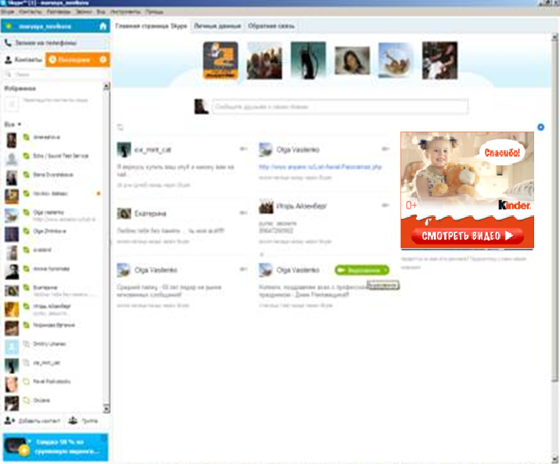
Главная страница
Баннер динамика, 300х250 с расхлопом до 560х300

Пакет 1 000 000 показов (стандартный)
без таргетингов и наценок

Ресурсы | Тип размещения | Формат | Гео | Место | Единица | Цена за единицу прайс-лист | Единиц | Сумма прайс-лист | Сезонный коэффициент | Наценка Главная страница % | Гео таргетинг | Таргетинг по полу % | Скидка % | Итого после наценок и скидок | С НДС | Показы
Skype | Динамика | 300x250 с расхлопом до 560x300 | РФ | Главная страница** / Welcome screen | 1000 показов | 300р. | 1000 | 300,000р. | 1.00 | 30% | 0% | 0% | 30% | 354,900р. | 418,782р. | 1,000,000
Сумма и среднее |  |  |  |  |  |  |  | 300,000р. |  |  |  |  |  | 354,900р. |  | 1,000,000
Бюджет до скидки | 300,000р.
Бюджет после скидки | 354,900р.
Бюджет (до НДС) | 354,900р.
НДС | 63,882р.
Итого (с НДС): | 418,782р.

Креативные материалы необходимо предоставить за 5 рабочих дней до старта РК
Географический таргетинг -наценка 25%
Таргетинг по полу - наценка 25%
Таргетинг по возрасту - наценка 25%
Таргетинг по времени - наценка 15%
Наценка за главную страницу - 30%

Аудио вызов
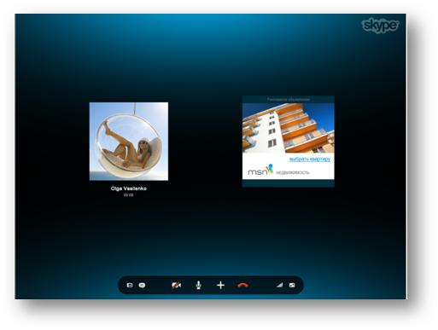
Аудиовызов
Баннер динамика, 300х250

Пакет 1 200 000 показов (минимальный)
без таргетингов и наценок
Ресурсы | Тип размещения | Формат | Гео | Место | Единица | Цена за единицу прайс-лист | Единиц | Сумма прайс-лист | Сезонный коэффициент | Наценка ГЕО Таргетинг % | Таргетинг по полу % | Скидка % | Итого после наценок и скидок | С НДС | Показы
Skype | Динамика | 300x250 | РФ | страница аудио-вызова | 1000 показов | 200р. | 1200 | 240,000р. | 1.00 | 0% | 0% | 25% | 180,000р. | 212,400р. | 1,200,000
Сумма и среднее |  |  |  |  |  |  |  | 240,000р. |  |  |  |  | 180,000р. |  | 1,200,000
Бюджет до скидки | 240,000р.
Бюджет после скидки | 180,000р.
Бюджет (до НДС) | 180,000р.
НДС | 32,400р.
Итого (с НДС): | 212,400р.

Пакет 1 500 000 показов (стандартный)
без таргетингов и наценок
Ресурсы | Тип размещения | Формат | Гео | Место | Единица | Цена за единицу прайс-лист | Единиц | Сумма прайс-лист | Сезонный коэффициент | Наценка ГЕО Таргетинг % | Таргетинг по полу % | Скидка % | Итого после наценок и скидок | С НДС | Показы
Skype | Динамика | 300x250 | РФ | страница аудио-вызова | 1000 показов | 200р. | 1500 | 300,000р. | 1.25 | 0% | 0% | 30% | 262,500р. | 309,750р. | 1,500,000
Сумма и среднее |  |  |  |  |  |  |  | 300,000р. |  |  |  |  | 262,500р. |  | 1,500,000
Бюджет до скидки | 300,000р.
Бюджет после скидки | 262,500р.
Бюджет (до НДС) | 262,500р.
НДС | 47,250р.
Итого (с НДС): | 309,750р.

Креативные материалы необходимо предоставить за 5 рабочих дней до старта РК
Географический таргетинг -наценка 25%
Таргетинг по полу - наценка 25%
Таргетинг по возрасту - наценка 25%
Таргетинг по времени - наценка 15%
Наценка за главную страницу - 30%

